Sheet1
打法操作流程导向图
一.关键词调研 | 1.收集类目热销竞品关键词
 |  |  |  |  |  |  |  |  |  |  |  |  | 找类目前3竞品ASIN

 |  |  |  |  |  |  |  |  |  |  | JS/SIF反查关键词 |  |  |  | Helium10反查关键词

 |  |  |  |  |  |  |  |  |  |  |  | 下载 |  |  |  | 下载

 |  |  |  |  |  |  |  |  |  |  | 放入关键词收集库(一) |  |  |  | 放入关键词收集库(二)

 |  |  |  |  |  |  |  |  |  |  | 去除重复

 | 2.初步筛选类目热销竞品出单词 |  |  |  |  |  |  |  |  |  |  |  |  | 复制

 |  |  |  |  |  |  |  |  |  |  |  |  | 放入关键词词库列

 |  |  |  |  |  |  |  |  |  |  | 筛选质量系数高的词 |  |  |  | 筛选CPR高的词

 |  |  |  |  |  |  |  |  |  |  |  |  |  | 复制

 |  |  |  |  |  |  |  |  |  |  |  |  | 放入肯定词库表

 |  |  |  |  |  |  |  |  |  |  |  |  | 肯定词库例去除重复

 | 3.判断关键词相关性，并分类成“肯定词”和“否定词”
 |  |  |  |  |  |  |  |  |  |  |  |  | 筛选肯定词库相关性

 |  |  |  |  |  |  |  |  |  |  |  |  |  | 亚马逊前台搜索判断

 |  |  |  |  |  |  |  |  |  |  |  |  | 筛 | 选

 |  |  |  |  |  |  |  |  |  | 相关性强 |  |  |  |  |  | 不相关

 |  |  |  |  |  |  |  |  |  | 保留 |  |  |  |  |  | 在肯定词列删除

 |  |  |  |  |  |  |  |  |  |  | 判断公式

 |  |  |  |  |  |  |  |  |  | 生成否定词

 | 4.生成肯定的词根和否定词的词根 |  |  |  |  |  |  |  |  |  | 复制

 |  |  |  |  |  |  |  |  | 复制“肯定词库表”“关键词词库 ”“否定词库表”到关键词词库总表

 |  |  |  |  |  | 生成肯定词根 |  |  |  |  |  |  |  | 生成否定词根

 | 5.判断词根的相关性，并分类成“肯定词根”和“否定词根”
 |  |  |  |  |  | 筛选判断词根相关性 |  |  |  |  |  |  |  | 筛选判断词根相关性

 |  |  |  | 相关 |  |  |  |  | 不相关 |  |  | 相关 |  |  |  |  | 不相关

 |  |  |  | 保留 |  |  |  | 移到否定词 |  |  |  | 移到肯定词根 |  |  |  | 保留

 | 6.生成“肯定词根矩阵”和“否定词根矩阵”

 |  |  |  | 生成肯定词矩阵 |  |  |  |  |  |  |  |  |  |  |  | 生成否定词矩阵

二.文案布局 | 标题 | 搜索引擎逻辑 |  | 关键词在标题上权重排序：标题头部>标题中部>标题尾部 |  |  |  |  |  |  |  |  |  |  |  |  |  |  |  |  |  |  |  |  |  |  |  |  |  |  |  | 卖点挖掘 参考竞品,竞品差评挖掘

 |  | 符合当地国家语法逻辑 |  | 兼顾语法可读性在，最优（需要一定英语基础）

 |  | 标题写法 |  | 围绕的关键词（锁定） RUL能抓取破折号前的那些词（注意破折号前后空格） |  |  |  |  |  |  |  |  |  |  |  |  |  |  |  |  |  |  |  |  |  |  |  |  |  |  | 标题 核心大词+核心卖点1+核心卖点2…

 |  |  |  | XXXXX Charging Station 6-port 40W - USB charger Desktop Organizer & Fast Charging for iphone 7 6S Plus Ipad
 |  |  |  | 品牌 | 产品核心大词 |  |  | 核心卖点1 |  |  | 卖点2+N 肯定词根第一环第二环高频率词根组合
 |  |  |  |  |  |  |  |  |  |  |  |  |  |  |  |  |  |  |  |  |  |  |  |  |  |  |  |  |  | 五点描述 围绕标题核心卖点去做更详细的补充描述，营销语术
 |  |  |  | 锁定5个词根：品牌+核心大词根+核心卖点词根

 |  |  |  | 破折号后的词根以第一环和第二环高频率词根组合（控制160个字符左右）
 |  |  |  |  |  |  |  |  |  |  |  |  |  |  |  |  |  |  |  |  |  |  |  |  |  |  |  |  | 详情描述A+ 围绕五点描述的卖点去做更详细的图文表达延伸
 |  |  |  | URL：首次收录生成的，没有办法改变的，抓取不精准，会一大堆垃圾词，收录一定要100%精准抓取（检验方法：Listing页面，进入源代码页，Ctrl+F 搜索：canonical，权威连接）

 | ST | 搜索引擎逻辑 |  | 关键词在ST中权重组合：属性词根且必须只与标题词根组合，ST填属性词根，空格号隔开，标题出现的词不要在ST出现，肯定词库三四五六环的词根频率高到底的属性词从左到右填

 | 其他埋词 | 搜索引擎逻辑 |  | 其他属性词根在More Details埋词权重：除了在标题和ST出现过以外的其他属性词根在More Details埋满，加深这些属性词根的收录
 |  |  |  |  |  |  |  |  |  |  |  |  |  |  |  |  |  |  |  |  |  |  |  |  |  |  |  | 标题 把所有肯定词根标题里没有出现的属性词根全部填入，并空格隔开，不重复
 |  | 埋词方法 |  | Listing文案里能埋词的地方都填满属性词根（如编辑页面里面的Compliance，Keywords，More Details），ST或标题已填的属性词根勿再埋，填肯定词矩阵里ST未用过的词根，频率从高到底的属性词根。（不会展示在前台的，都尽量埋满，使用空格号隔开）

 | 五点描述 | 搜索引擎逻辑 |  | 挖掘卖点，标题上的词根与ST属性词根组合的关键词埋到五行卖点，但勿累赘，表达产品卖点（卖点属性的关键词） |  |  |  |  |  |  |  |  |  |  |  |  |  |  |  |  |  |  |  |  |  | 写法框架可以多看anker和Edifier

 |  | 符合当地国家语法逻辑 |  | 兼顾语法可读性在，最优（有一定英语基础）

 |  | 五点写法 |  | 根据标题突出准确的信息，围绕标题核心卖点去做更详细的补充描述（使用标题的词根与ST的属性词根组合的关键词，一个关键词在五点描述上根尽量不要出现3次以上）挖掘同行差评问题去侧重描写我们的产品优势

 | 详情描述(A+） | 搜索引擎逻辑 |  | 挖掘卖点，标题上的词根与ST属性词根组合的关键词埋到五行卖点，但勿累赘，表达产品卖点（卖点属性的关键词） |  |  |  |  |  |  |  |  |  |  |  |  |  |  |  |  |  |  |  |  |  | 布局框架可以多看anker和Edifier

 |  | 写法 |  | 围绕五点描述的卖点去做更详细的图文补充描述（使用标题的词根与ST的属性词根组合的关键词，一个关键词在A+上尽量不要出现3次以上）

 | 权重 | 文案在关键词中权重排序：标题>ST>五点描述>产品描述>埋词（属性词埋在More Details）
 | 思路 | 以中点到面：围绕核心词，锁定标题主体突出准确产品信息，补充五行卖点，再延伸描述，ST搭配标题，埋满产品信息，环环相扣

 | 文案质量检验流程

 |  |  |  |  |  |  |  |  |  |  | URL抓取的5个词根是否精准 |  |  |  | 100% | 否 |  | 检查标题是否采用减号写法（冒号格式是否错误）

 |  |  |  |  |  |  |  |  |  |  |  | 是

 |  |  |  |  |  |  | 两 | 准 |  |  | 抓取的高频词词根是否精准 |  |  |  | 95% | 否 |  | 检查标题和ST的是否带有不精准的词根(被抓取）
 |  |  |  | Listing刊登15分钟后
 |  |  |  |  |  |  | 两 | 多 |  |  |  | 是

 |  |  |  |  |  |  |  |  |  |  | 总收录词汇量的相关性关键词精准度 |  |  |  | 80% | 否 |  | 检查文案所有填入信息是否精准（不相关性的关键词是否可以忽略不写）

 |  |  |  |  |  |  |  |  |  |  |  | 是
 |  |  |  | 重新写
 |  |  |  |  |  |  |  |  |  |  | 总收录词汇量是否达标 |  |  |  | 标准 | 否 |  | 重新优化标题和ST的词根布局（检查矩阵是否足够多词根---采集关键词量）

 |  |  |  |  |  |  |  |  |  |  |  | 符合要求制FBA单

三.转化率指标 | 提高转化率的61个细节

 | 序号 | 转化维度 |  | 提高转化率指标 |  |  |  |  |  |  |  | 目标与标准
 | 1 | 评论 |  | Review数量 |  |  |  |  |  |  |  | 让客户认为是个老产品
 | 2 |  |  | Review分数 |  |  |  |  |  |  |  | 让客户认为品质可靠，不会有售后等麻烦，纯5星远高于4.5， 4.5远高于4.0
 | 3 |  |  | Top Reviewer, Vine Voice Review |  |  |  |  |  |  |  | 有网红背书，值得信赖
 | 4 |  |  | Review图片 |  |  |  |  |  |  |  | 真实的买家秀，采光，视角，布景都需要好的话，只能卖家提供
 | 5 |  |  | Review Video |  |  |  |  |  |  |  | 更直观的买家秀，全方位解读产品
 | 6 |  |  | 首页评论带图，带视频 |  |  |  |  |  |  |  | 让客户一目了然，打动人心的买家秀
 | 7 |  |  | 所有差评都及时COMMENT |  |  |  |  |  |  |  | 让客户感受到关怀，售后无忧
 | 8 |  |  | 首页评论都有很好的Comment回复 |  |  |  |  |  |  |  | 专业回复，感受到客户关怀的力量
 | 9 |  |  | 首页无差评 |  |  |  |  |  |  |  | 让客户感受到产品质量有保障
 | 10 |  |  | Related Video |  |  |  |  |  |  |  | (1)卖家视频是否足够多，不同视频标题不同卖点(2)Review视频是否足够多
 | 11 |  |  | QA数量 |  |  |  |  |  |  |  | 买家足够关心
 | 12 |  |  | QA质量 |  |  |  |  |  |  |  | (1)是否展示卖点(2)展示用户体验(3)是否提现营销特性(4)回复的及时性与专业性
 | 13 | 价格 |  | 划线价 |  |  |  |  |  |  |  | 客户一定的心里满足感，占便宜
 | 14 |  |  | 实际价格 |  |  |  |  |  |  |  | 对比同行价格更低(BSR除外)
 | 15 |  |  | coupon |  |  |  |  |  |  |  | 进一步占便宜的满足感，催促购买
 | 16 |  |  | Bundle购买 |  |  |  |  |  |  |  | 增加相关联产品购买转化
 | 17 | 图片 |  | 主图场景化 |  |  |  |  |  |  |  | 让消费者有获得感，有满足感，知道使用效果，传递用户体验
 | 18 |  |  | 主图字体 |  |  |  |  |  |  |  | 图文并茂，恰如其分，字体协调，风格和产品卖点一致
 | 19 |  |  | 主图差异化 |  |  |  |  |  |  |  | 做到万绿丛中一点红，置身其中，就是与众不同
 | 20 |  |  | 主图逻辑 |  |  |  |  |  |  |  | (1)能够体现：使用效果&场景，卖点重要性顺序，参数，售后等整体逻辑，(2)可以让客户看完主图，不看BP和描述，可以收获到全部必要信息

 | 21 |  |  | 主图对比图 |  |  |  |  |  |  |  | (1)模糊化和竞品做对比
 | 22 |  |  | 主图视频 |  |  |  |  |  |  |  | (1)能够体现：使用效果&场景，卖点重要性顺序，参数，售后等整体逻辑，(2)可以单个或者多个
 | 23 |  |  | 产品包装 |  |  |  |  |  |  |  | 给人高端感觉，品牌化
 | 24 |  |  | A+ |  |  |  |  |  |  |  | 遵循图片逻辑，更多品牌化特色
 | 25 |  |  | A+关联 |  |  |  |  |  |  |  | 参数对比详细，有购物车点击图标
 | 26 | 其他 |  | 标题 |  |  |  |  |  |  |  | 标题是否传递必要信息足够简炼
 | 27 |  |  | BP要点概括 |  |  |  |  |  |  |  | (1)要点概括(2)卖点重要性顺序，重要的放在前面(3)有售后质保
 | 28 |  |  | Special offers promotions |  |  |  |  |  |  |  | 关联有关联的产品
 | 29 |  |  | Amazon Choice |  |  |  |  |  |  |  | 拿下大流量的关键词的AMAZON CHOICE
 | 30 |  |  | Best Seller |  |  |  |  |  |  |  | 毋庸置疑的，动解锁定流量入口
 | 31 |  |  | New Release #1 |  |  |  |  |  |  |  | 增加类目流量
 | 32 |  |  | WISH/Gift list TOP 3 |  |  |  |  |  |  |  | 增加类目流量，提高礼物购买转化
 | 33 |  |  | Description |  |  |  |  |  |  |  | 描述突出卖点重要性顺序，参数以及售后。整体逻辑清晰，条理性，美观度合理。
 | 34 |  |  | Technical Details |  |  |  |  |  |  |  | 能够解决客户对技术参数的量化需求
 | 35 |  |  | Technical Specification |  |  |  |  |  |  |  | 上次PDF版电子说明书
 | 36 |  |  | Compare with similar items |  |  |  |  |  |  |  | 参数足够详细，例如尺寸，兼容机型等
 | 37 |  |  | 品牌旗舰店设置 |  |  |  |  |  |  |  | 专业话，品牌化，显得高端
 | 38 |  |  | 库存数量与上架速度 |  |  |  |  |  |  |  | 充足的库存以及及时入仓
 | 39 | 不要定价$14.99.$24.99，直接$25，$14.5,可以为卖家节省运费 |  |  |  |  |  |  |  |  |  |  |  | 51 |  | Description里加入FAQ
 | 40 | 可以设置Prime Discount |  |  |  |  |  |  |  |  |  |  |  | 52 |  | A+做好手机端的浏览体验和转化
 | 41 | 设置Business Price |  |  |  |  |  |  |  |  |  |  |  | 53 |  | 变体不要超过3个
 | 42 | Coupon标题写的有吸引力 |  |  |  |  |  |  |  |  |  |  |  | 54 |  | Promotion的主题命名要有吸引力
 | 43 | 偶尔降价，引入流量和提高转化 |  |  |  |  |  |  |  |  |  |  |  | 55 |  | A+动图展示
 | Listing页面优化 |  |  |  |  |  |  |  |  |  |  |  |  | 56 |  | 关键词联系上“专家推荐”
 | 44 | 标题里重要的参数可以前置一些 |  |  |  |  |  |  |  |  |  |  |  | 店铺
 | 45 | 主图的比例可以根基产品比例调整，让产品缩略图更饱满 |  |  |  |  |  |  |  |  |  |  |  | 57 |  | 店铺Feedback做好
 | 46 | BP，图片针对对手的差评进行营销 |  |  |  |  |  |  |  |  |  |  |  | 58 |  | 店铺信息介绍要专业，详细，联系信息充分等
 | 47 | 更好的QA置顶 |  |  |  |  |  |  |  |  |  |  |  | 59 |  | 店铺专业化
 | 48 | 如果Top差评内容太影响转化率，人为做一条3星评论置顶到差评Top位置 |  |  |  |  |  |  |  |  |  |  |  | More Detail
 | 49 | 安装使用过程复杂的产品，做一个安装使用视频 |  |  |  |  |  |  |  |  |  |  |  | 60 |  | Gift包装和Message勾选
 | 50 | BP加入售后信息 |  |  |  |  |  |  |  |  |  |  |  | 61 |  | More Detail 里完善质保信息
四.获取评论的渠道方法 | 方式 |  |  |  |  |  |  |  | 注意 |  |  |  |  |  |  |  |  |  |  |  |  |  |  | 优选级
 | 早期评论计划 |  |  |  |  |  |  |  | 对产品质量有信息 |  |  |  |  |  |  |  |  |  |  |  |  |  |  | 1

 | Vien |  |  |  |  |  |  |  | 店铺要有品牌备案 |  |  |  |  |  |  |  |  |  |  |  |  |  |  | 2

 | 后台订单索评 |  |  |  |  |  |  |  | 下单后5-7天判断点击索评按钮 |  |  |  |  |  |  |  |  |  |  |  |  |  |  | 3

 | 真人送测 |  |  |  |  |  |  |  | 1）FB广告 2)海外渠道 3）服务商 |  |  |  |  |  |  |  |  |  |  |  |  |  |  | X(暂时停用）

 | 机刷 |  |  |  |  |  |  |  | 机刷风险大，慎重，风险转移 |  |  |  |  |  |  |  |  |  |  |  |  |  |  | X（暂时停用）

 | 自发货放返款邀评卡 |  |  |  |  |  |  |  | 重量比较重或体积大件产品运费比较贵 |  |  |  |  |  |  |  |  |  |  |  |  |  |  | 4

五.流量打法体系 | 递增量打法 | 目的 |  | 激活标题的词根与ST的属性词根组合海量关键词权重，拉动海量关键词上首页

 |  | 逻辑 |  | 递增量就是确保在某段时间（每天）订单量逐步递增，获取A9给以Listig的权重（提高），以提高Listing匹配的整体关键词排名上手的目的。递增量包含流量热度递增和转化率递增，短期内在转化率变动不大的情况下，拉动流量递增是递增量最常用的打法，流量转化率双标同时同时递增是最快的打法

 |  | 方向 |  | 递增量打法牢牢记住控制两个方向：1）递增的倍数 2）递增的节奏

 |  | 放量把控 |  | 站内放量 |  |  |  | 1）广告出单+自然出单 2）Coupons/会员折扣 3） 购买折扣

 |  |  |  | 站外放量 |  |  |  | 2）真人送测 2）FB群投放折扣码 3）站外Deal促销

 |  | 适合 |  | 适合老产品激活，新产品激活

 |  | 执行问题 |  | 1 | 没有确保把控销量递增，怎么办？ |  |  |  |  |  | 增加广告预算，增加广告活动/关键词，增加广告的CPC（广告递增控制销量，不要贪心，半夜暂停或者第二天暂停要控制好目标订单）

 |  |  |  | 2 | 打递增量打断货，怎么办？ |  |  |  |  |  | 断货就让他断了，不要涨价和暂停广告（影响点击率和转化率），尽快补货

 |  |  |  | 3 | 打递增量多久一个阶段？ |  |  |  |  |  | 7-14天

 |  |  |  | 4 | 怎么判断打递增量的见效？ |  |  |  |  |  | ASIN关键词的收录量增加，有排名的关键词数量增加

 | 3+1加权打法 | 买家搜索及行为动作 |  | 1 | 搜索+点击（一层加权-------收录） |  |  |  |  |  |  |  |  |  |  |  |  |  |  |  |  | 买家搜索关键词与Listing关系： 1）相关匹配 2）权重值加分 3）排名优先 4）推送优先 |  |  |  | A9权重

 |  |  |  | 2 | 搜索+点击+加购物车/加心愿单（二层加权）

 |  |  |  | 3 | 搜索+点击+加购物车+加心愿单（二层双加权）

 |  |  |  | 4 | 搜索+点击+加购物车/加心愿单+转化（三层加权）

 |  |  |  | 5 | 搜索+点击+加购物车/加心愿单+转化+评分值（四层加权）

 |  |  |  | CTR |  |  |  |  |  | 加购+加心 |  |  |  |  |  |  | 转化 |  |  |  |  |  | 好评

 |  |  |  | 1%比率是关键词收录最快的标准点 |  |  |  |  |  | 加购/加心数量的20%被A9赋值人为出单可能，提前给以出单加权 |  |  |  |  |  |  | 转化率在25%-35%之间为权重提速点 |  |  |  |  |  | 转化率在25%-35%之间为权重提速点

 |  |  |  |  |  | (第一波操作) |  |  |  |  |  |  | (第二波操作) |  |  |  |  |  | (第三波操作)

 |  |  |  |  |  | 流量10%为加购量 |  |  |  |  |  |  | 加购量20%为转化量 |  |  |  |  |  | 转化量20%为好评量

 |  |  |  |  |  |  |  |  |  |  | 整个Listing控制质量与比重

六.广告 | 广告体系

 |  |  | 广告优化复盘 |  |  |  |  |  |  |  |  |  |  |  |  |  |  |  |  |  |  |  |  |  | 点击
 |  |  |  |  |  |  |  | 广告选词 |  |  |  |  | 广告选词

 |  |  |  |  | 广告分析 |  |  |  |  | 广告体系 |  |  |  |  |  |  |  |  |  | 广告效果 |  |  |  |  | CTR

 |  |  |  |  |  |  |  |  |  |  |  |  |  |  |  | 广告节奏打法
 |  |  |  |  |  |  |  | 节奏打法 |  |  |  |  | 投放策略 |  |  |  |  |  |  |  |  |  |  |  | 广告转化率

 |  |  | 广告建立于文案基础上，按不同阶段投放不同模型

 | 影响广告效果因素
 |  |  | 出价 |  |  |  | 排名

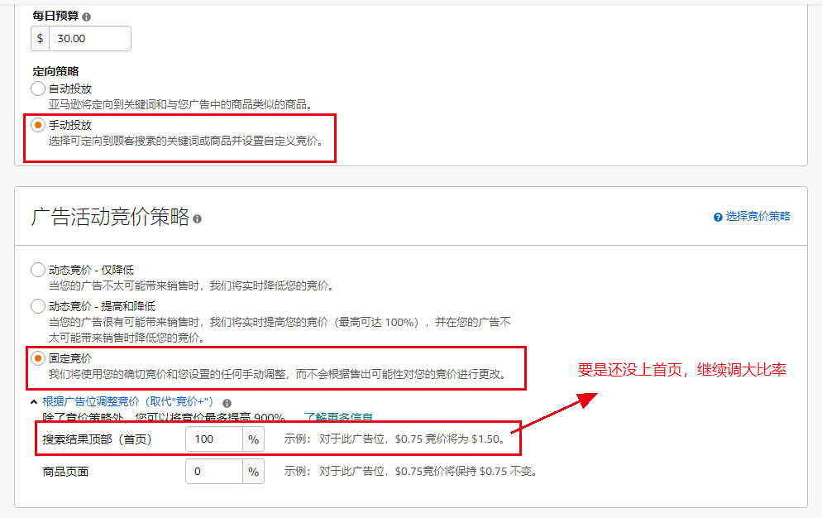
 |  |  | 预算 |  |  |  | 曝光 |  |  |  | 点击 |  |  |  | CTR |  |  |  | 广告转化率

 |  |  | 主图 |  |  |  | 价格 |  |  |  | review |  |  |  | 标题可读 |  |  |  | 位置优势

 |  | 新品前14天的运营与打法 |  | 第一天 |  | 广告活动A（手动广告） |  |  |  |  |  |  |  |  |  |  |  |  |  |  |  |  |  |  |  |  | 1.推已收录的关键词

 |  |  |  |  |  | 广告A目的 |  |  | 1）有收录的词推排名 2）有排名的词推上首页 |  |  |  |  |  |  |  |  |  |  | 手动广告A---推已收录的词 |  |  |  |  | 可以分组选择精准匹配+固定竞价，出价为推荐价格，预算20-40美金

 |  |  |  |  |  | 广告A操作模型 |  |  | 肯定词库查有收录排名的关键词：精准匹配+固定竞价+推荐价格+搜索结果顶部广告位50%；每20个词一个广告活动，搜索量排序分组

 |  |  |  |  |  | 广告A优化事项 |  |  | 优化方向：重点在点击量，点击量，转化率三个维度，广告前期重在点击量递增及点击率控制好且在1%左右，排名明显上升后重在点击率与转化率（上升及稳定）

 |  |  |  |  |  | 广告活动B（手动广告） |  |  |  |  |  |  |  |  |  |  |  |  |  |  |  |  |  |  |  |  | 2.推无收录的关键词

 |  |  |  |  |  | 广告B目的 |  |  | 1）跑词 2）无收录的关键词跑收录 |  |  |  |  |  |  |  |  |  |  | 手动广告B---递增量

 |  |  |  |  |  |  |  |  |  |  |  |  |  |  |  |  |  |  |  | 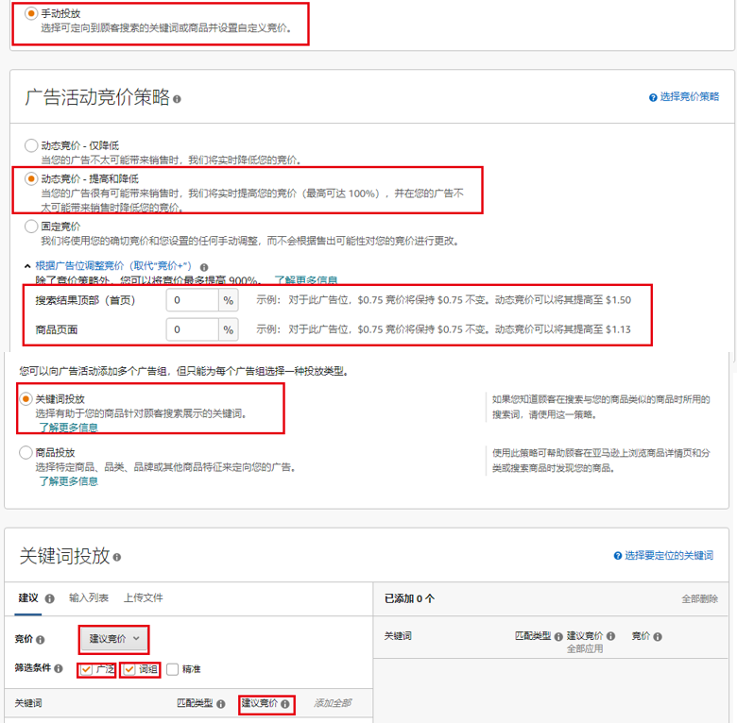

 |  |  |  |  |  | 广告B操作模型 |  |  | 肯定词矩阵组合的关键词（第二环开始组合）：广泛匹配+升降动态竞品+出价为推荐价，预算5美金起步，每20-50个词一个广告活动，大递增量（点击量和出单的递增量）

 |  |  |  |  |  | 广告B优化事项 |  |  | 优化方向：重点在点击量递增这个维度，针对曝光小的词加大广告位（连续3天无曝光或小曝光的词重新拿出来创建新广告B来打）同时叮着出单好的广告活动

 |  |  |  |  |  | 广告活动C1（手动广告） |  |  |  |  |  |  |  |  |  |  |  |  |  |  |  |  |  |  |  |  | 3

 |  |  |  |  |  | 广告C1目的 |  |  | 1）验证布局标题的词根组合的大词收录权重 2）验证文案功底 |  |  |  |  |  |  |  |  |  |  | 手动广告C1---低价打第一环词 |  |  |  |  | 精准匹配+固定竞价，以推荐价格50%出价，预算$10,效果明显增加预算，超过2周无效果暂停

 |  |  |  |  |  |  |  |  |  |  |  |  |  |  |  |  |  |  |  | 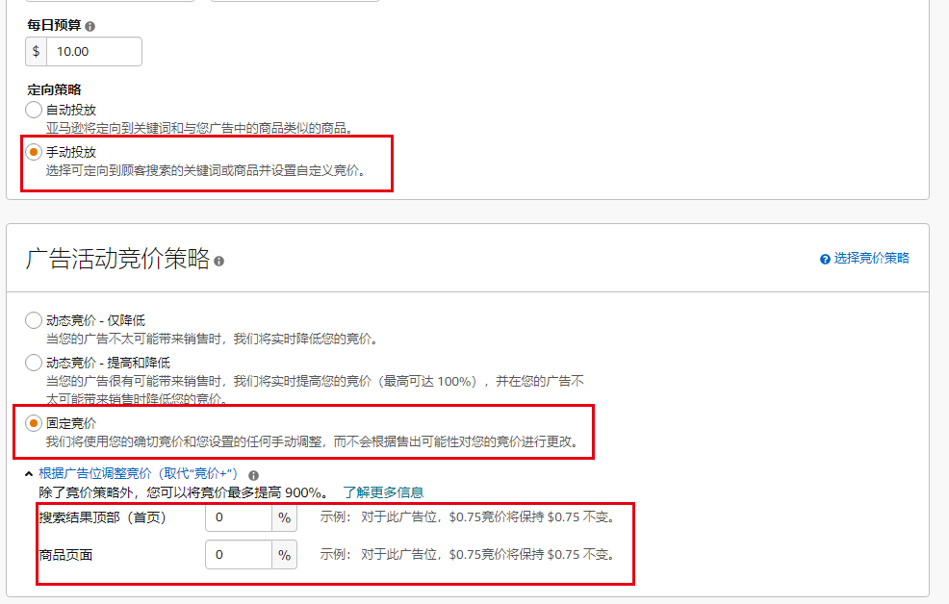

 |  |  |  |  |  | 广告C1操作模型 |  |  | 低价打大词，肯定词矩阵第一环词根组合的关键词：精准匹配+固定竞价+推荐价的50%（一半）+广告位0%，预算$10,仅开一个广告活动

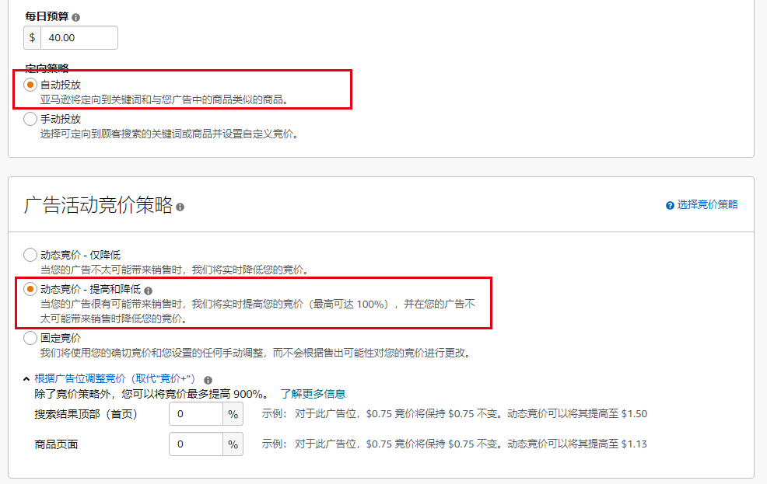
 |  |  |  |  |  | 广告C1优化事项 |  |  | 此广告无必过于重心优化，投放1-2周无广告效果可以暂停，小部分词有效果暂停其他无效果的词继续保留投放

 |  |  |  | 第二天 |  | 手动广告C2（选词）

 |  |  |  |  |  | 广告C2目的 |  |  | 1）强化关键词收录 2）提速大词的自然排名 |  |  |  |  |  |  |  |  |  |  | 手动广告C2---后台实操设置

 |  |  |  |  |  |  |  |  |  |  |  |  |  |  |  |  |  |  |  | 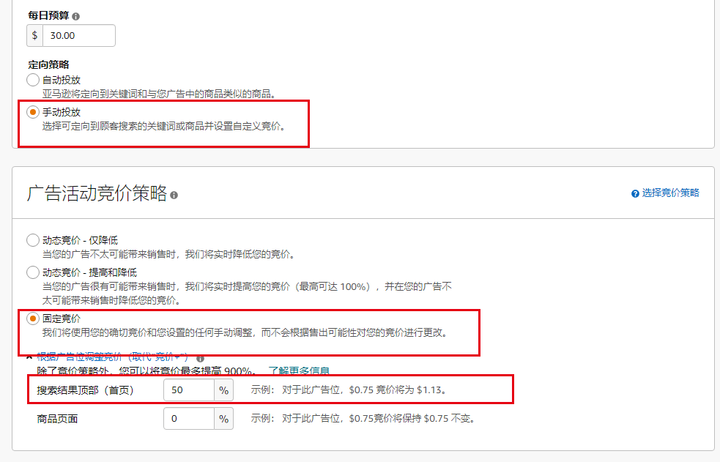

 |  |  |  |  |  | 广告C2操作模型 |  |  | 广告选词：用大词在“肯定词库”搜索含有这大词相关的关键词，精准匹配+固定竞价+推荐价+搜索结果顶部广告位50%，20个词一个活动（按搜索量排序）建议预算20-40$

 |  |  |  |  |  | 广告C2优化事项 |  |  | 不投放大词，优化方向：重点在点击量，点击率，转化率三个维度，大词有收录后重在点击量，排名明显上升后重点在点击率与转化率

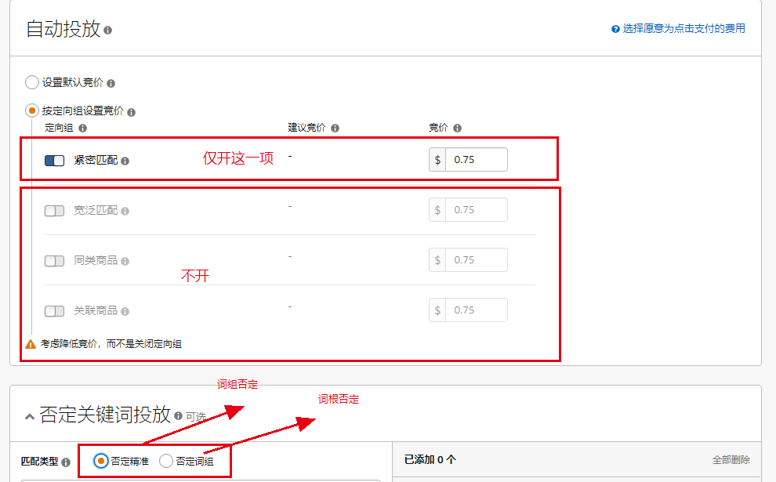

 |  |  |  | 第三天 |  | 广告活动D1（自动广告）

 |  |  |  |  |  | 广告D1目的 |  |  | 1）跑词 2）加强相关词收录 3）快速拉出不相关词做流量排除 |  |  |  |  |  |  |  |  |  |  | 自动广告D1---后台实操设置

 |  |  |  |  |  | 广告D1操作模型 |  |  | 按竞价范围（最高价-最低价）分三段不同竞价做三个独立广告活动（广告活动名字备注竞价区分），升降动态竞价+出价为推荐价，建议预算20-40$

 |  |  |  |  |  | 广告D1优化事项 |  |  | 不压挤手动广告活动ABC等搜索页排名，D1投放时否定“否定词矩阵词”外再否定手动广告活动投放词：投放广告词做精准否定，矩阵词根做词组否定

 |  |  |  | 第十五天 |  | 观察关键词权重算法 |  |  | 1）ORGANIC/TOTAL数据比率大于80%以上，listing权重好，关键词排名稳定性强 2）ORGANIC/TOTAL数据比率小于50%以下，listing权重不好，关键词收录排名不稳定

 |  |  |  |  |  | 判断操作下步广告策略 |  |  | 一，符合以上 1) 条件的，如D1跑词效果不好的就打D2，再次扩容 二，符合以上 2) 条件的，H10有收录无排名，精准关键词用来打A

 |  |  |  |  |  | 爆款运营指标参考 |  |  | 1）新品期14天后，TOTAL数据超过BSR的15%以上 2）新品期14天后，ORGANIC/TOTAL数据比率达到70%以上

 |  |  |  | 第十五天 | 第四十五天 |  | 广告活动A |  |  | 效果好的继续保留和新增、不断增加收录词不断暂传优化

 |  |  |  |  |  | 自动广告D1 |  |  | 根据效果降低预算或增加

 |  |  |  |  |  | 广告活动B |  |  | 不断增加打其他环的关键词，同时暂停部分效果差的广告

 |  |  |  |  |  | 广告活动C1 |  |  | 看效果增加出价及预算或暂停

 |  |  |  |  |  | 广告活动C2 |  |  | 根据大词自然排名母的达到及效果判断是否暂停（自然排名达到目的的但acos高暂停，未达到目的效果不好的尴尬活动组暂停）

 |  |  |  |  |  | 广告活动D2 |  |  | 操作模型 |  | （Listing上线30天左右）重新创建自动广告流量池扩容（打D2就暂停D1），不做任何否定 |  |  |  |  |  |  |  |  | 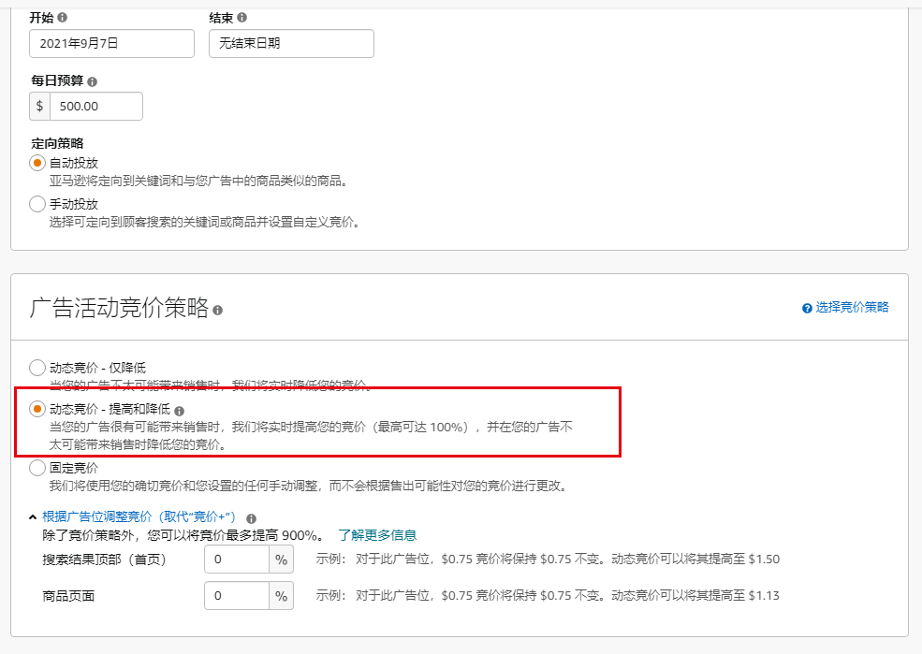 |  |  |  |  | 升降动态竞价策略，出价为（最高出价+推荐价）/2

 |  |  |  |  |  |  |  |  | 打法用途 |  | 1.断货后 |  |  | 优化文案前提参考6） |  |  | 连续打3天 |  |  | 1）以历史单天最高点击量为第一天目标 2）以点击量1.5倍为递增来逐步给足预算，销量最好以1.3倍左右递增 3）预算分阶段设置 4）建议中国时间晚上再投放 5）第一天建议其他原来广告都先暂停（销量效果不行再考虑增加出单广告） 6）老品如果H10总收录词精准达不到90%，建议先优化好文案 7）预算投入能达到1）条件就打D2,如果评估达不到条件的90%，就不大D2，建议仅以递增量为广告调整打法

 |  |  |  |  |  |  |  |  |  |  | 2.店铺或Listing被下架后 |  |  |  |  |  | 连续打3-7天

 |  |  |  |  |  |  |  |  |  |  | 3.盘活老Listing |  |  |  |  |  | 连续打3-5天

 |  |  |  |  |  |  |  |  |  |  | 4.连续7天销量继续下滑 |  |  |  |  |  | 连续打2-3天

 |  |  |  |  |  |  |  |  |  |  | 5.广告效果一直不好 |  |  |  |  |  | 连续打2天

 |  |  |  |  |  |  |  |  | 逐步打法 |  | 1 | 出价：(最高出价+推荐价格)/2 |  |  |  |  | 第一天仅开一组，若这一组点击量达到广告暂停，根据点击量目标调整预算，加天coupon折扣加持订单转花，若广告位的“商品页面”点击量超过“搜索结果顶部”50%时，增加“搜索结果顶部广告位”50%；此广告效果好第二天继续增加预算完成点击量1.5倍递增，若完成不了点击量，以下增加新的一组（原来广告点击量效果太差暂停）

 |  |  |  |  |  |  |  |  |  |  | 2 | 出价：推荐价格+广告位100% |  |  |  |  | 第二天增加此广告，此广告效果好第三天继续增加预算完成点击量1.5倍递增，若完成不了点击量，以下增加新的一组（原来广告点击量效果太差暂停）

 |  |  |  |  |  |  |  |  |  |  | 3 | 出价：(最高出价+推荐价格)/2+广告位50% |  |  |  |  | 第二天增加此广告，此广告效果好第三天继续增加预算完成点击量1.5倍递增若完成不了点击量，以下增加新的一组（原来广告点击量效果太差暂停）

 |  |  |  |  |  |  |  |  | 案例及总结 |  | 有两万个库存老品，，listing进入死水后每日15单左右徘徊，经过用D2打法后14天日销量达到850单，且自然销量占90%比重

 |  |  |  |  |  |  |  |  |  |  | 1 D2-1：推荐价+0.7 |  |  |  |  |  |  |  |  |  | 1）打D1组合广告之前，花一周时间做好关键词和优化好文案 2）总共一起打10组，每组在上一组出价基础上加0.07美金出价 3）每一天增加两组，连续打7天 4）7天后保留好的D2广告活动，再爬那些有收录有排名的词来打广告活动A 5）listing流量热度上来后，关键词排名上来了14天后订单稳定了广告再慢慢调低
 |  |  |  |  |  |  |  |  |  |  |  |  |  |  |  |  | 第一天增加

 |  |  |  |  |  |  |  |  |  |  | 2 D2-2：第一组+0.7

 |  |  |  |  |  |  |  |  |  |  | 3 D2-3：第二组+0.7
 |  |  |  |  |  |  |  |  |  |  |  |  |  |  |  |  | 第二天增加

 |  |  |  |  |  |  |  |  |  |  | 4 D2-4：第三组+0.7

 |  |  |  |  |  |  |  |  |  |  | 5 D2-5：第四组+0.7
 |  |  |  |  |  |  |  |  |  |  |  |  |  |  |  |  | 第三天增加

 |  |  |  |  |  |  |  |  |  |  | 6 D2-6：第五组+0.7

